요약
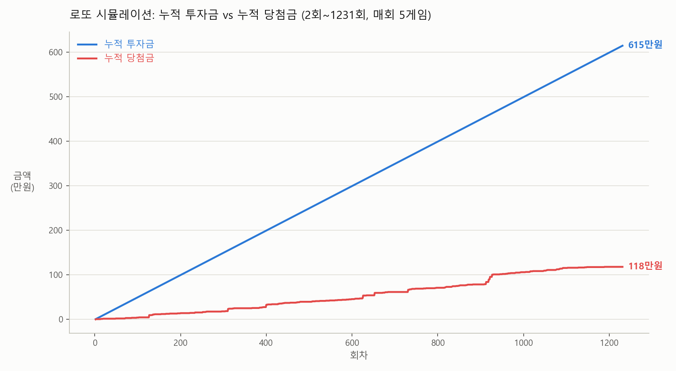
항목 | 값
시뮬레이션 기간 | 2회 ~ 1231회 (1230개 회차)
회당 게임 수 | 5게임
게임당 가격 | 1,000원
총 투자금 | 6,150,000원
총 당첨금(추정) | 1,180,000원
순손익 | -4,970,000원
누적 수익률(ROI) | -80.8%

1등 적중 | 0건
2등 적중 | 0건
3등 적중 | 0건
4등 적중 | 10건
5등 적중 | 136건
미당첨 | 6004건

주의 | 1~3등 당첨금은 실제로는 매회 판매량에 따라 변동되는 배당금(파리뮤추얼)이라 정확한 과거 금액이 아닌 평균 추정치(1등 20억/2등 6천만/3등 150만원)를 사용했습니다. 4등(5만원)/5등(5천원)은 고정 금액이라 정확합니다.

